상품제안서
[바쏘] 에코 리유저블 텀블러 (일반캡) 3종 | 상품코드: F15591

 |  |  |  |  |  |  | 02-412-0044 | www.easy1.co.kr
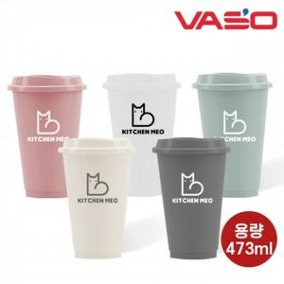 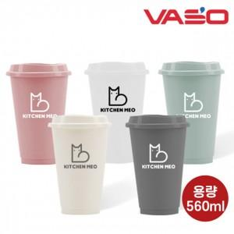 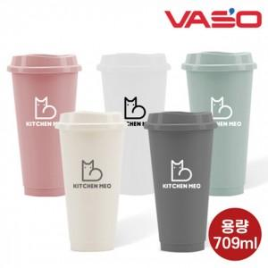

【상세/제작정보】 | ※빨대는 별매품으로 따로 문의 주시기 바랍니다.

【인쇄/포장옵션】 | 실크 / 포장지포장

【공급단가】 | 수량 | 200~ | 500~ | 1,000~ | 3,000~ | 5,000~
*VAT별도 | 473ml | 1,820원 | 1,750원 | 1,680원 | 1,620원 | 1,570원
 | 560ml | 1,950원 | 1,880원 | 1,810원 | 1,740원 | 1,690원
 | 709ml | 2,090원 | 2,010원 | 1,930원 | 1,860원 | 1,810원

【상품 URL】 | https://dev.easy1.co.kr:443/src/goods_detail.php?gdno=15591

